Capa


 | ABIMAD 42

Karam´s Ind. E Com. de Estofados - Eireli Rod. PR 180 - Km 04 - Lote 11 N8 B1 Tel: (44) 3142-2049 / (44) 3441-1908

Karam´s Estofados
TABELA ESTOFADOS 2026
LÍQUIDA
 |  |  |  |  |  |  |  |  |  |  |  |  |  | REVISÃO | 2026-07-31

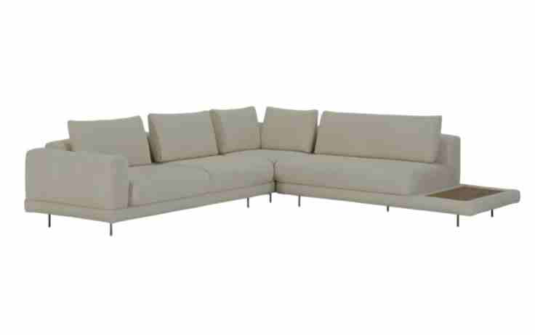
ESTOFADO ANKUR | Descrição | Larg | Prof | PA | Altura | Tecido | G0 | G1 | G2 | G3 | G4 | G5 | G6 | G7 | G8
 | Módulo (1Ass:080 - S/br) | 0.80 | 1.08 | 0.00 | 0.86 | 5.10 | 1,590 | 1,630 | 1,693 | 1,751 | 1,814 | 1,878 | 1,941 | 2,051 | 2,229
 | Módulo (1Ass:090 - S/br) | 0.90 | 1.08 | 0.00 | 0.86 | 5.40 | 1,703 | 1,746 | 1,814 | 1,876 | 1,944 | 2,012 | 2,080 | 2,198 | 2,390
 | Módulo (1Ass:100 - S/br) | 1.00 | 1.08 | 0.00 | 0.86 | 5.70 | 1,819 | 1,866 | 1,938 | 2,004 | 2,077 | 2,150 | 2,222 | 2,348 | 2,553
 | Módulo (1Ass:110 - S/br) | 1.10 | 1.08 | 0.00 | 0.86 | 6.00 | 1,964 | 2,013 | 2,090 | 2,161 | 2,238 | 2,315 | 2,392 | 2,526 | 2,744
 |  |  |  | 0.00
 | Módulo (1Ass:080 - 1Br:020) | 1.00 | 1.08 | 0.00 | 0.86 | 6.30 | 1,809 | 1,860 | 1,941 | 2,014 | 2,095 | 2,176 | 2,256 | 2,396 | 2,623
 | Módulo (1Ass:090 - 1Br:020) | 1.10 | 1.08 | 0.00 | 0.86 | 6.60 | 1,951 | 2,005 | 2,091 | 2,168 | 2,253 | 2,338 | 2,424 | 2,571 | 2,811
 | Módulo (1Ass:100 - 1Br:020) | 1.20 | 1.08 | 0.00 | 0.86 | 6.90 | 2,068 | 2,125 | 2,215 | 2,297 | 2,387 | 2,476 | 2,566 | 2,721 | 2,974
OBS: PÉ EM METAL PINTADO | Módulo (1Ass:110 - 1Br:020) | 1.30 | 1.08 | 0.00 | 0.86 | 7.20 | 2,230 | 2,290 | 2,384 | 2,470 | 2,564 | 2,659 | 2,753 | 2,916 | 3,182
OBS: MESA REVESTIDA EM LÂMINA NATURAL |  |  |  | 0.00
 | Módulo (2Ass:080 - 1Br:020) | 1.80 | 1.08 | 0.00 | 0.86 | 9.05 | 2,823 | 2,900 | 3,021 | 3,130 | 3,251 | 3,371 | 3,492 | 3,700 | 4,040
 | Módulo (2Ass:090 - 1Br:020) | 2.00 | 1.08 | 0.00 | 0.86 | 9.65 | 3,046 | 3,128 | 3,258 | 3,376 | 3,505 | 3,635 | 3,764 | 3,988 | 4,353
 | Módulo (2Ass:100 - 1Br:020) | 2.20 | 1.08 | 0.00 | 0.86 | 10.25 | 3,298 | 3,386 | 3,525 | 3,651 | 3,789 | 3,928 | 4,066 | 4,305 | 4,696
 | Módulo (2Ass:110 - 1Br:020) | 2.40 | 1.08 | 0.00 | 0.86 | 10.85 | 3,518 | 3,612 | 3,759 | 3,893 | 4,041 | 4,188 | 4,336 | 4,590 | 5,006
 |  |  |  | 0.00
 | Módulo (1Ass:080 - 1Me:055) | 1.35 | 1.08 | 0.00 | 0.86 | 5.70 | 1,876 | 1,921 | 1,991 | 2,055 | 2,125 | 2,196 | 2,266 | 2,388 | 2,586
 | Módulo (1Ass:090 - 1Me:055) | 1.45 | 1.08 | 0.00 | 0.86 | 6.00 | 1,986 | 2,033 | 2,108 | 2,176 | 2,251 | 2,326 | 2,401 | 2,530 | 2,741
 | Módulo (1Ass:100 - 1Me:055) | 1.55 | 1.08 | 0.00 | 0.86 | 6.30 | 2,139 | 2,190 | 2,269 | 2,341 | 2,421 | 2,500 | 2,579 | 2,716 | 2,940
 | Módulo (1Ass:110 - 1Me:055) | 1.65 | 1.08 | 0.00 | 0.86 | 6.60 | 2,249 | 2,302 | 2,386 | 2,462 | 2,546 | 2,630 | 2,714 | 2,859 | 3,095
 | Módulo (1Ass:120 - 1Me:055) | 1.75 | 1.08 | 0.00 | 0.86 | 6.90 | 2,359 | 2,415 | 2,503 | 2,584 | 2,672 | 2,760 | 2,849 | 3,001 | 3,250
 | Módulo (1Ass:130 - 1Me:055) | 1.85 | 1.08 | 0.00 | 0.86 | 7.20 | 2,469 | 2,528 | 2,621 | 2,705 | 2,798 | 2,891 | 2,983 | 3,144 | 3,405
 | Módulo (1Ass:140 - 1Me:055) | 1.95 | 1.08 | 0.00 | 0.86 | 7.50 | 2,579 | 2,640 | 2,738 | 2,826 | 2,924 | 3,021 | 3,118 | 3,286 | 3,561
 |  |  |  | 0.00
 | Módulo (2Ass:080 - 1Me:055) | 2.15 | 1.08 | 0.00 | 0.86 | 9.30 | 2,925 | 3,004 | 3,128 | 3,241 | 3,365 | 3,489 | 3,614 | 3,828 | 4,178
 | Módulo (2Ass:090 - 1Me:055) | 2.35 | 1.08 | 0.00 | 0.86 | 9.80 | 3,138 | 3,221 | 3,353 | 3,473 | 3,605 | 3,736 | 3,868 | 4,096 | 4,467
 | Módulo (2Ass:100 - 1Me:055) | 2.55 | 1.08 | 0.00 | 0.86 | 10.30 | 3,389 | 3,477 | 3,616 | 3,743 | 3,882 | 4,022 | 4,161 | 4,401 | 4,794
 | Módulo (2Ass:110 - 1Me:055) | 2.75 | 1.08 | 0.00 | 0.86 | 10.80 | 3,604 | 3,698 | 3,844 | 3,978 | 4,125 | 4,271 | 4,418 | 4,671 | 5,085
 |  |  |  | 0.00
 | Canto 1,04x1,04 | 1.04 | 1.04 | 0.00 | 0.86 | 7.10 | 1,819 | 1,876 | 1,966 | 2,048 | 2,138 | 2,228 | 2,317 | 2,473 | 2,726
 |  |  |  | 0.00
 | Chaise (1Ass:090 - 1Br:020) | 1.10 | 1.80 | 0.00 | 0.86 | 7.40 | 2,408 | 2,465 | 2,555 | 2,636 | 2,726 | 2,815 | 2,905 | 3,059 | 3,312
 | Chaise (1Ass:100 - 1Br:020) | 1.20 | 1.80 | 0.00 | 0.86 | 7.70 | 2,572 | 2,632 | 2,725 | 2,811 | 2,904 | 2,998 | 3,092 | 3,254 | 3,518
 | Chaise (1Ass:110 - 1Br:020) | 1.30 | 1.80 | 0.00 | 0.86 | 8.00 | 2,738 | 2,801 | 2,898 | 2,987 | 3,085 | 3,183 | 3,281 | 3,450 | 3,726
 |  |  |  | 0.00
 | Puff 104x104 | 1.04 | 1.04 | 0.00 | 0.45 | 4.55 | 1,440 | 1,471 | 1,521 | 1,566 | 1,616 | 1,665 | 1,715 | 1,801 | 1,941
 |  |  |  | 0.00
 | Puff 0,80 x 0,80 | 0.80 | 0.80 | 0.00 | 0.45 | 3.10 | 1,057 | 1,075 | 1,105 | 1,132 | 1,161 | 1,190 | 1,220 | 1,270 | 1,353
 | Puff 0,90 x 0,80 | 0.90 | 0.80 | 0.00 | 0.45 | 3.30 | 1,125 | 1,146 | 1,178 | 1,207 | 1,239 | 1,271 | 1,304 | 1,359 | 1,450
 | Puff 1,00 x 0,80 | 1.00 | 0.80 | 0.00 | 0.45 | 3.50 | 1,194 | 1,216 | 1,251 | 1,283 | 1,318 | 1,353 | 1,388 | 1,448 | 1,547
 | Puff 1,10 x 0,80 | 1.10 | 0.80 | 0.00 | 0.45 | 3.70 | 1,262 | 1,286 | 1,324 | 1,358 | 1,396 | 1,434 | 1,471 | 1,537 | 1,643
 |  |  |  | 0.00
 | Puff 1,00 com mesa 0,55 | 1.55 | 0.80 | 0.00 | 0.45 | 3.05 | 1,484 | 1,502 | 1,530 | 1,557 | 1,585 | 1,614 | 1,643 | 1,692 | 1,773
 | Puff 1,10 com mesa 0,55 | 1.65 | 0.80 | 0.00 | 0.45 | 3.15 | 1,546 | 1,565 | 1,595 | 1,622 | 1,652 | 1,682 | 1,712 | 1,764 | 1,849
 |  |  |  | 0.00
 | Almofada de Encosto | 0.80 | 0.20 | 0.00 | 0.45 | 2.20 | 154 | 164 | 181 | 196 | 213 | 230 | 247 | 276 | 323
 | Almofada de Encosto | 0.90 | 0.20 | 0.00 | 0.45 | 2.30 | 167 | 179 | 197 | 214 | 232 | 250 | 268 | 300 | 351
 | Almofada de Encosto | 1.00 | 0.20 | 0.00 | 0.45 | 2.40 | 184 | 196 | 216 | 234 | 253 | 273 | 293 | 326 | 382
 | Almofada de Encosto | 1.10 | 0.20 | 0.00 | 0.45 | 2.50 | 198 | 211 | 232 | 251 | 272 | 293 | 314 | 350 | 410
 |  |  |  | 0.00
 | Sumie Sem Canto 200 | 2.00 | 1.08 | 0.00 | 0.86 | 8.50 | 2,808 | 2,874 | 2,979 | 3,075 | 3,180 | 3,284 | 3,389 | 3,571 | 3,866
 | Sumie Sem Canto 220 | 2.20 | 1.08 | 0.00 | 0.86 | 9.30 | 3,043 | 3,117 | 3,233 | 3,339 | 3,455 | 3,571 | 3,687 | 3,888 | 4,215
 | Sumie Sem Canto 240 | 2.40 | 1.08 | 0.00 | 0.86 | 10.10 | 3,263 | 3,344 | 3,472 | 3,587 | 3,715 | 3,842 | 3,969 | 4,189 | 4,548
 |  |  |  | 0.00
ESTOFADO LASSO | Descrição | Larg | Prof | PA | Altura | Tecido | G0 | G1 | G2 | G3 | G4 | G5 | G6 | G7 | G8
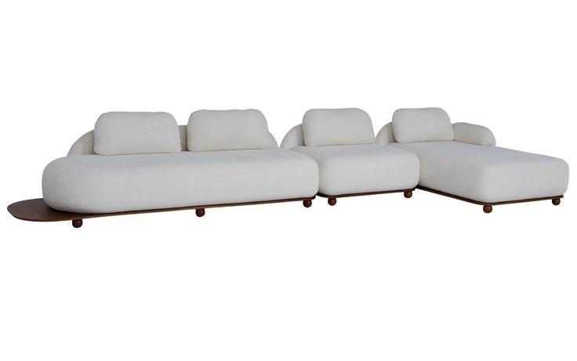
 | Módulo (1Ass:115 - S/br) | 1.15 | 0.94 | 0.00 | 0.78 | 5.80 | 3,345 | 3,398 | 3,481 | 3,556 | 3,639 | 3,723 | 3,806 | 3,949 | 4,184
 | Módulo (1Ass:135 - S/br) | 1.35 | 0.94 | 0.00 | 0.78 | 6.50 | 3,644 | 3,705 | 3,800 | 3,887 | 3,982 | 4,078 | 4,173 | 4,337 | 4,606
 | Módulo (1Ass:155 - S/br) | 1.55 | 0.94 | 0.00 | 0.78 | 7.20 | 3,947 | 4,016 | 4,123 | 4,221 | 4,328 | 4,436 | 4,543 | 4,729 | 5,031
 | Módulo (1Ass:175 - S/br) | 1.75 | 0.94 | 0.00 | 0.78 | 7.90 | 4,291 | 4,367 | 4,487 | 4,596 | 4,715 | 4,835 | 4,954 | 5,161 | 5,498
 | Módulo (1Ass:195 - S/br) | 1.95 | 0.94 | 0.00 | 0.78 | 8.60 | 4,600 | 4,684 | 4,816 | 4,936 | 5,067 | 5,199 | 5,331 | 5,558 | 5,929
 | Módulo (1Ass:215 - S/br) | 2.15 | 0.94 | 0.00 | 0.78 | 9.30 | 4,938 | 5,029 | 5,173 | 5,304 | 5,448 | 5,592 | 5,736 | 5,984 | 6,389
 | Módulo (1Ass:235 - S/br) | 2.35 | 0.94 | 0.00 | 0.78 | 10.00 | 5,200 | 5,299 | 5,455 | 5,597 | 5,753 | 5,909 | 6,065 | 6,334 | 6,774
 |  |  |  | 0.00
PEÇA ASSINADA DESIGN: | Módulo (1Ass:115 - 1Me:030) | 1.45 | 0.94 | 0.00 | 0.78 | 5.80 | 3,449 | 3,501 | 3,585 | 3,660 | 3,743 | 3,827 | 3,910 | 4,053 | 4,288
JOÃO V. DEMELE | Módulo (1Ass:135 - 1Me:030) | 1.65 | 0.94 | 0.00 | 0.78 | 6.50 | 3,789 | 3,850 | 3,945 | 4,032 | 4,127 | 4,222 | 4,318 | 4,482 | 4,751
 | Módulo (1Ass:155 - 1Me:030) | 1.85 | 0.94 | 0.00 | 0.78 | 7.20 | 4,086 | 4,154 | 4,262 | 4,359 | 4,467 | 4,574 | 4,682 | 4,867 | 5,170
OBS: BASE EM LÂMINA NATURAL | Módulo (1Ass:175 - 1Me:030) | 2.05 | 0.94 | 0.00 | 0.78 | 7.90 | 4,383 | 4,459 | 4,578 | 4,687 | 4,806 | 4,926 | 5,046 | 5,252 | 5,589
OBS: PÉ EM MADEIRA | Módulo (1Ass:195 - 1Me:030) | 2.25 | 0.94 | 0.00 | 0.78 | 8.60 | 4,723 | 4,807 | 4,939 | 5,058 | 5,190 | 5,322 | 5,454 | 5,681 | 6,052
 | Módulo (1Ass:215 - 1Me:030) | 2.45 | 0.94 | 0.00 | 0.78 | 9.30 | 5,020 | 5,111 | 5,255 | 5,386 | 5,530 | 5,674 | 5,817 | 6,066 | 6,471
 | Módulo (1Ass:235 - 1Me:030) | 2.65 | 0.94 | 0.00 | 0.78 | 10.00 | 5,354 | 5,454 | 5,610 | 5,751 | 5,907 | 6,063 | 6,219 | 6,489 | 6,928
 |  |  |  | 0.00
 | Módulo Curvo 250 | 2.50 | 1.15 | 0.00 | 0.78 | 10.10 | 5,724 | 5,825 | 5,982 | 6,126 | 6,283 | 6,441 | 6,599 | 6,871 | 7,316
 |  |  |  | 0.00
 | Puff 09x090 | 0.90 | 0.90 | 0.00 | 0.45 | 3.60 | 1,798 | 1,827 | 1,872 | 1,913 | 1,958 | 2,003 | 2,048 | 2,126 | 2,253
 |  |  |  | 0.00
 | Módulo Reto (1Ass:115 - S/br) | 1.15 | 0.94 | 0.00 | 0.78 | 6.25 | 3,310 | 3,368 | 3,459 | 3,542 | 3,633 | 3,724 | 3,814 | 3,972 | 4,228
 | Módulo Reto (1Ass:135 - S/br) | 1.35 | 0.94 | 0.00 | 0.78 | 6.95 | 3,607 | 3,672 | 3,775 | 3,869 | 3,972 | 4,075 | 4,178 | 4,356 | 4,647
 | Módulo Reto (1Ass:155 - S/br) | 1.55 | 0.94 | 0.00 | 0.78 | 7.65 | 3,903 | 3,977 | 4,092 | 4,197 | 4,312 | 4,427 | 4,542 | 4,741 | 5,066
 | Módulo Reto (1Ass:175 - S/br) | 1.75 | 0.94 | 0.00 | 0.78 | 8.35 | 4,203 | 4,284 | 4,411 | 4,527 | 4,655 | 4,782 | 4,909 | 5,129 | 5,488
 | Módulo Reto (1Ass:195 - S/br) | 1.95 | 0.94 | 0.00 | 0.78 | 9.05 | 4,506 | 4,595 | 4,734 | 4,861 | 5,001 | 5,140 | 5,279 | 5,520 | 5,914
 | Módulo Reto (1Ass:215 - S/br) | 2.15 | 0.94 | 0.00 | 0.78 | 9.75 | 4,803 | 4,899 | 5,051 | 5,189 | 5,340 | 5,492 | 5,643 | 5,905 | 6,333
 | Módulo Reto (1Ass:235 - S/br) | 2.35 | 0.94 | 0.00 | 0.78 | 10.45 | 5,099 | 5,203 | 5,367 | 5,516 | 5,680 | 5,844 | 6,007 | 6,290 | 6,752
 |  |  |  | 0.00
 | Chaise | 1.15 | 1.75 | 0.00 | 0.78 | 8.90 | 3,918 | 4,005 | 4,142 | 4,266 | 4,403 | 4,540 | 4,677 | 4,913 | 5,299
 | Chaise | 1.35 | 1.75 | 0.00 | 0.78 | 9.20 | 4,256 | 4,346 | 4,489 | 4,618 | 4,760 | 4,902 | 5,044 | 5,289 | 5,690
 |  |  |  | 0.00
 | Braço solto | 0.30 | 0.60 | 0.00 | 0.30 | 4.10 | 696 | 730 | 784 | 833 | 887 | 940 | 994 | 1,087 | 1,238
 |  |  |  | 0.00
ESTOFADO MIWA | Descrição | Larg | Prof | PA | Altura | Tecido | G0 | G1 | G2 | G3 | G4 | G5 | G6 | G7 | G8
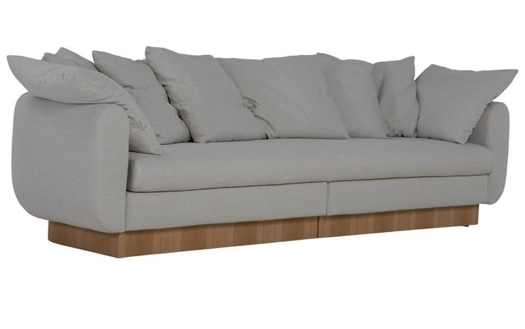
 | Tapeçado - Bipartido (1Ass:166 - 2Br:20) - 6 Almofadas | 2.06 | 0.98 | 0.00 | 0.87 | 14.60 | 6,412 | 6,548 | 6,762 | 6,956 | 7,170 | 7,383 | 7,597 | 7,966 | 8,568
 | Tapeçado - Bipartido (1Ass:186 - 2Br:20) - 6 Almofadas | 2.26 | 0.98 | 0.00 | 0.87 | 15.40 | 6,591 | 6,735 | 6,961 | 7,167 | 7,393 | 7,619 | 7,845 | 8,236 | 8,874
 | Tapeçado - Bipartido (1Ass:206 - 2Br:20) - 6 Almofadas | 2.46 | 0.98 | 0.00 | 0.87 | 16.20 | 6,778 | 6,930 | 7,169 | 7,386 | 7,625 | 7,864 | 8,102 | 8,515 | 9,188
 | Tapeçado - Bipartido (1Ass:226 - 2Br:20) - 8 Almofadas | 2.66 | 0.98 | 0.00 | 0.87 | 18.20 | 7,155 | 7,327 | 7,598 | 7,843 | 8,113 | 8,384 | 8,654 | 9,120 | 9,882
 | Tapeçado - Bipartido (1Ass:246 - 2Br:20) - 8 Almofadas | 2.86 | 0.98 | 0.00 | 0.87 | 18.80 | 7,320 | 7,498 | 7,778 | 8,032 | 8,312 | 8,591 | 8,871 | 9,354 | 10,142
 | Tapeçado - Bipartido (1Ass:266 - 2Br:20) - 8 Almofadas | 3.06 | 0.98 | 0.00 | 0.87 | 19.40 | 7,528 | 7,712 | 8,001 | 8,264 | 8,553 | 8,842 | 9,131 | 9,630 | 10,444
 |  |  |  | 0.00
 | Algodão - Bipartido (1Ass:166 - 2Br:20) - 6 Almofadas | 2.06 | 0.98 | 0.00 | 0.87 | 1.00 |  |  |  | 5,772
OBS: BASE EM LÂMINA NATURAL | Algodão - Bipartido (1Ass:186 - 2Br:20) - 6 Almofadas | 2.26 | 0.98 | 0.00 | 0.87 | 1.00 |  |  |  | 5,915
 | Algodão - Bipartido (1Ass:206 - 2Br:20) - 6 Almofadas | 2.46 | 0.98 | 0.00 | 0.87 | 1.00 |  |  |  | 6,063
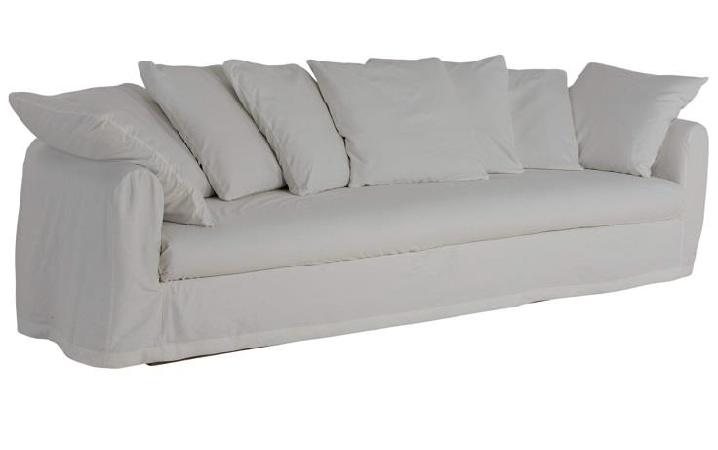
 | Algodão - Bipartido (1Ass:226 - 2Br:20) - 8 Almofadas | 2.66 | 0.98 | 0.00 | 0.87 | 1.00 |  |  |  | 6,343
 | Algodão - Bipartido (1Ass:246 - 2Br:20) - 8 Almofadas | 2.86 | 0.98 | 0.00 | 0.87 | 1.00 |  |  |  | 6,480
 | Algodão - Bipartido (1Ass:266 - 2Br:20) - 8 Almofadas | 3.06 | 0.98 | 0.00 | 0.87 | 1.00 |  |  |  | 6,660
 |  |  |  | 0.00
 | Capa Inteira (1Ass:166 - 2Br:20) - 6 Almofadas | 2.06 | 0.98 | 0.00 | 0.87 | 13.70 |  |  |  | 1,529
 | Capa Inteira (1Ass:186 - 2Br:20) - 6 Almofadas | 2.26 | 0.98 | 0.00 | 0.87 | 14.30 |  |  |  | 1,599
 | Capa Inteira (1Ass:206 - 2Br:20) - 6 Almofadas | 2.46 | 0.98 | 0.00 | 0.87 | 14.90 |  |  |  | 1,672
 | Capa Inteira (1Ass:226 - 2Br:20) - 8 Almofadas | 2.66 | 0.98 | 0.00 | 0.87 | 17.30 |  |  |  | 1,956
 | Capa Inteira (1Ass:246 - 2Br:20) - 8 Almofadas | 2.86 | 0.98 | 0.00 | 0.87 | 17.95 |  |  |  | 2,032
OBS: BASE EM LÂMINA NATURAL | Capa Inteira (1Ass:266 - 2Br:20) - 8 Almofadas | 3.06 | 0.98 | 0.00 | 0.87 | 18.60 |  |  |  | 2,108
 |  |  |  | 0.00
 |  |  |  | 0.00
ESTOFADO MOA | Descrição | Larg | Prof | PA | Altura | Tecido | G0 | G1 | G2 | G3 | G4 | G5 | G6 | G7 | G8
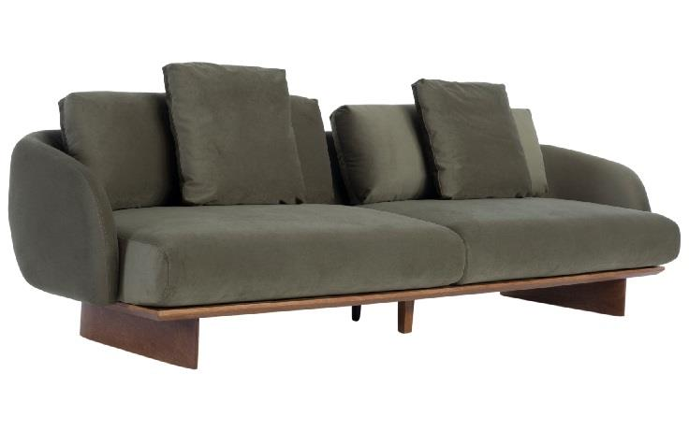
 | Bipartido (2Ass:090 - 1Br:015) | 1.95 | 1.02 | 0.00 | 0.90 | 10.10 | 4,780 | 4,872 | 5,018 | 5,150 | 5,295 | 5,440 | 5,585 | 5,836 | 6,245
 | Bipartido (2Ass:100 - 1Br:015) | 2.15 | 1.02 | 0.00 | 0.90 | 10.60 | 5,071 | 5,168 | 5,321 | 5,461 | 5,614 | 5,767 | 5,920 | 6,185 | 6,616
 | Bipartido (2Ass:110 - 1Br:015) | 2.35 | 1.02 | 0.00 | 0.90 | 11.10 | 5,391 | 5,493 | 5,654 | 5,801 | 5,962 | 6,123 | 6,284 | 6,563 | 7,017
 | Bipartido (2Ass:120 - 1Br:015) | 2.55 | 1.02 | 0.00 | 0.90 | 11.60 | 5,679 | 5,786 | 5,955 | 6,109 | 6,278 | 6,447 | 6,616 | 6,908 | 7,385
 | Bipartido (2Ass:130 - 1Br:015) | 2.75 | 1.02 | 0.00 | 0.90 | 12.10 | 5,966 | 6,079 | 6,256 | 6,417 | 6,594 | 6,771 | 6,948 | 7,254 | 7,753
 | Bipartido (2Ass:140 - 1Br:015) | 2.95 | 1.02 | 0.00 | 0.90 | 12.60 | 6,254 | 6,372 | 6,557 | 6,725 | 6,910 | 7,096 | 7,281 | 7,600 | 8,122
 |  |  |  | 0.00
 | Bipartido (2Ass:090 - 2Br:015) | 2.10 | 1.02 | 0.00 | 0.90 | 10.60 | 5,004 | 5,102 | 5,255 | 5,394 | 5,547 | 5,700 | 5,853 | 6,118 | 6,550
PEÇA ASSINADA DESIGN: | Bipartido (2Ass:100 - 2Br:015) | 2.30 | 1.02 | 0.00 | 0.90 | 11.10 | 5,336 | 5,438 | 5,599 | 5,746 | 5,907 | 6,068 | 6,229 | 6,507 | 6,962
LUCIANO SANTELLI | Bipartido (2Ass:110 - 2Br:015) | 2.50 | 1.02 | 0.00 | 0.90 | 11.60 | 5,626 | 5,734 | 5,903 | 6,057 | 6,226 | 6,395 | 6,564 | 6,856 | 7,333
OBS: PÉ EM MADEIRA | Bipartido (2Ass:120 - 2Br:015) | 2.70 | 1.02 | 0.00 | 0.90 | 12.10 | 5,917 | 6,030 | 6,207 | 6,368 | 6,545 | 6,722 | 6,899 | 7,205 | 7,704
 | Bipartido (2Ass:130 - 2Br:015) | 2.90 | 1.02 | 0.00 | 0.90 | 12.60 | 6,208 | 6,326 | 6,511 | 6,679 | 6,864 | 7,049 | 7,234 | 7,554 | 8,075
 | Bipartido (2Ass:140 - 2Br:015) | 3.10 | 1.02 | 0.00 | 0.90 | 13.10 | 6,499 | 6,622 | 6,815 | 6,990 | 7,183 | 7,376 | 7,569 | 7,903 | 8,447
 |  |  |  | 0.00
 | Bipartido (1Ass:090 - 1Puff:090 - 1Br:015) | 1.95 | 1.02 | 0.00 | 0.90 | 8.15 | 4,375 | 4,447 | 4,561 | 4,665 | 4,779 | 4,893 | 5,007 | 5,204 | 5,526
 | Bipartido (1Ass:100 - 1Puff:100 - 1Br:015) | 2.15 | 1.02 | 0.00 | 0.90 | 8.45 | 4,672 | 4,747 | 4,866 | 4,974 | 5,093 | 5,212 | 5,331 | 5,536 | 5,871
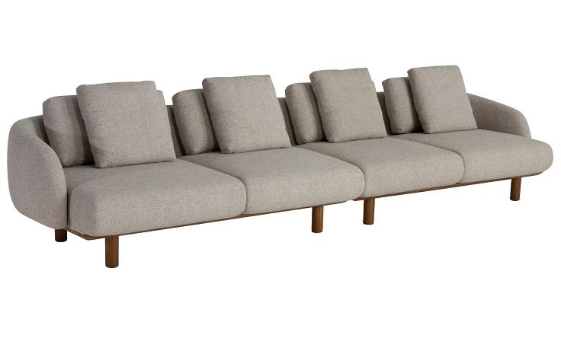
 | Bipartido (1Ass:110 - 1Puff:110 - 1Br:015) | 2.35 | 1.02 | 0.00 | 0.90 | 8.75 | 4,937 | 5,015 | 5,139 | 5,251 | 5,375 | 5,498 | 5,622 | 5,836 | 6,184
 | Bipartido (1Ass:120 - 1Puff:120 - 1Br:015) | 2.55 | 1.02 | 0.00 | 0.90 | 9.05 | 5,233 | 5,315 | 5,444 | 5,560 | 5,689 | 5,817 | 5,946 | 6,167 | 6,529
 | Bipartido (1Ass:130 - 1Puff:130 - 1Br:015) | 2.75 | 1.02 | 0.00 | 0.90 | 9.35 | 5,498 | 5,583 | 5,716 | 5,837 | 5,971 | 6,104 | 6,237 | 6,467 | 6,843
 | Bipartido (1Ass:140 - 1Puff:140 - 1Br:015) | 2.95 | 1.02 | 0.00 | 0.90 | 9.65 | 5,763 | 5,851 | 5,989 | 6,115 | 6,253 | 6,391 | 6,529 | 6,767 | 7,156
 |  |  |  | 0.00
 | Canto 120x120 | 1.20 | 1.20 | 0.00 | 0.90 | 6.85 | 3,546 | 3,605 | 3,698 | 3,783 | 3,876 | 3,970 | 4,063 | 4,224 | 4,487
 |  |  |  | 0.00
 | Chaise (1Ass:100 - 1Br:015) | 1.15 | 1.45 | 0.00 | 0.90 | 7.10 | 3,813 | 3,875 | 3,972 | 4,060 | 4,158 | 4,255 | 4,352 | 4,520 | 4,795
 | Chaise (1Ass:110 - 1Br:015) | 1.25 | 1.45 | 0.00 | 0.90 | 7.30 | 4,004 | 4,068 | 4,168 | 4,260 | 4,360 | 4,461 | 4,561 | 4,735 | 5,018
OBS: PÉ EM MADEIRA | Chaise (1Ass:120 - 1Br:015) | 1.35 | 1.45 | 0.00 | 0.90 | 7.50 | 4,195 | 4,261 | 4,365 | 4,459 | 4,563 | 4,666 | 4,770 | 4,949 | 5,241
 |  |  |  | 0.00
 | Puff 095x095 | 0.95 | 1.02 | 0.00 | 0.47 | 3.55 | 2,241 | 2,267 | 2,307 | 2,344 | 2,385 | 2,426 | 2,466 | 2,537 | 2,651
 | Puff 105x095 | 1.05 | 1.02 | 0.00 | 0.47 | 3.60 | 2,369 | 2,395 | 2,437 | 2,475 | 2,516 | 2,557 | 2,599 | 2,671 | 2,788
 | Puff 115x095 | 1.15 | 1.02 | 0.00 | 0.47 | 4.30 | 2,575 | 2,609 | 2,661 | 2,709 | 2,762 | 2,815 | 2,867 | 2,958 | 3,107
 |  |  |  | 0.00
ESTOFADO NINHO | Descrição | Larg | Prof | PA | Altura | Tecido | G0 | G1 | G2 | G3 | G4 | G5 | G6 | G7 | G8
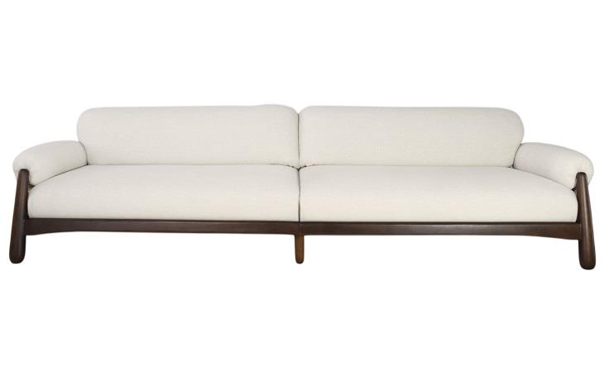
 | Modulo (1Ass:087 - 1Br:023) | 1.10 | 1.02 | 0.00 | 0.80 | 8.10 | 4,565 | 4,640 | 4,756 | 4,863 | 4,979 | 5,096 | 5,213 | 5,415 | 5,744
 | Modulo (1Ass:097 - 1Br:023) | 1.20 | 1.02 | 0.00 | 0.80 | 8.20 | 4,695 | 4,771 | 4,889 | 4,997 | 5,115 | 5,233 | 5,352 | 5,556 | 5,890
 | Modulo (1Ass:107 - 1Br:023) | 1.30 | 1.02 | 0.00 | 0.80 | 8.30 | 4,825 | 4,902 | 5,022 | 5,131 | 5,251 | 5,371 | 5,491 | 5,698 | 6,037
 | Modulo (1Ass:117 - 1Br:023) | 1.40 | 1.02 | 0.00 | 0.80 | 8.40 | 4,952 | 5,030 | 5,151 | 5,262 | 5,384 | 5,505 | 5,627 | 5,837 | 6,180
 | Modulo (1Ass:127 - 1Br:023) | 1.50 | 1.02 | 0.00 | 0.80 | 8.50 | 5,079 | 5,158 | 5,281 | 5,393 | 5,516 | 5,640 | 5,763 | 5,976 | 6,324
 | Modulo (1Ass:137 - 1Br:023) | 1.60 | 1.02 | 0.00 | 0.80 | 8.60 | 5,251 | 5,330 | 5,455 | 5,569 | 5,694 | 5,819 | 5,944 | 6,160 | 6,512
 |  |  |  | 0.00
 | Poltrona | 1.14 | 1.02 | 0.00 | 0.80 | 6.00 | 4,477 | 4,530 | 4,612 | 4,687 | 4,769 | 4,851 | 4,933 | 5,075 | 5,307
OBS: BASE EM MADEIRA |  |  |  | 0.00
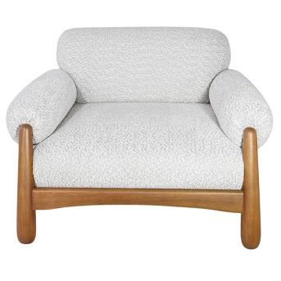
 |  |  |  | 0.00
 |  |  |  | 0.00
 |  |  |  | 0.00
 |  |  |  | 0.00
 |  |  |  | 0.00
 |  |  |  | 0.00
 |  |  |  | 0.00
ESTOFADO TIBAGI | Descrição | Larg | Prof | PA | Altura | Tecido | G0 | G1 | G2 | G3 | G4 | G5 | G6 | G7 | G8
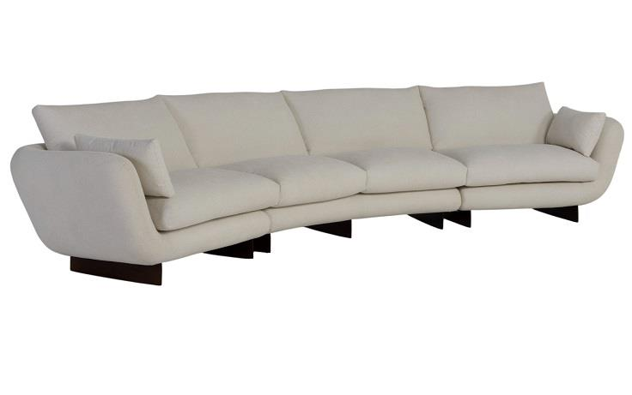
 | Modulo (1Ass:085 - S/Br) | 0.85 | 0.95 | 0.00 | 0.93 | 7.00 | 2,635 | 2,696 | 2,793 | 2,881 | 2,977 | 3,074 | 3,170 | 3,337 | 3,609
 | Modulo (1Ass:095 - S/Br) | 0.95 | 0.95 | 0.00 | 0.93 | 7.60 | 2,766 | 2,833 | 2,939 | 3,036 | 3,142 | 3,249 | 3,355 | 3,538 | 3,838
 | Modulo (1Ass:105 - S/Br) | 1.05 | 0.95 | 0.00 | 0.93 | 8.20 | 2,934 | 3,008 | 3,124 | 3,230 | 3,345 | 3,461 | 3,577 | 3,778 | 4,104
 | Modulo (1Ass:115 - S/Br) | 1.15 | 0.95 | 0.00 | 0.93 | 8.80 | 3,065 | 3,145 | 3,271 | 3,385 | 3,511 | 3,636 | 3,762 | 3,979 | 4,333
 | Modulo (1Ass:125 - S/Br) | 1.25 | 0.95 | 0.00 | 0.93 | 9.40 | 3,196 | 3,282 | 3,417 | 3,540 | 3,676 | 3,811 | 3,946 | 4,180 | 4,561
 |  |  |  | 0.00
 | Modulo (1Ass:085 - 1Br:25) | 1.10 | 0.95 | 0.00 | 0.93 | 7.20 | 2,880 | 2,944 | 3,044 | 3,134 | 3,234 | 3,334 | 3,434 | 3,606 | 3,888
 | Modulo (1Ass:095 - 1Br:25) | 1.20 | 0.95 | 0.00 | 0.93 | 7.60 | 2,994 | 3,061 | 3,168 | 3,264 | 3,371 | 3,477 | 3,583 | 3,767 | 4,066
OBS: PÉ EM MADEIRA | Modulo (1Ass:105 - 1Br:25) | 1.30 | 0.95 | 0.00 | 0.93 | 8.00 | 3,116 | 3,188 | 3,301 | 3,403 | 3,516 | 3,629 | 3,741 | 3,936 | 4,254
PEÇA ASSINADA DESIGN: | Modulo (1Ass:115 - 1Br:25) | 1.40 | 0.95 | 0.00 | 0.93 | 8.40 | 3,233 | 3,309 | 3,428 | 3,536 | 3,655 | 3,774 | 3,893 | 4,099 | 4,435
JOÃO V. DEMELE | Modulo (1Ass:125 - 1Br:25) | 1.50 | 0.95 | 0.00 | 0.93 | 8.80 | 3,352 | 3,432 | 3,558 | 3,672 | 3,797 | 3,923 | 4,049 | 4,266 | 4,619
 |  |  |  | 0.00
 | Modulo (2Ass:085 - S/Br) | 1.70 | 0.95 | 0.00 | 0.93 | 12.00 | 4,700 | 4,813 | 4,990 | 5,151 | 5,328 | 5,505 | 5,682 | 5,988 | 6,487
 | Modulo (2Ass:095 - S/Br) | 1.90 | 0.95 | 0.00 | 0.93 | 13.10 | 4,952 | 5,076 | 5,270 | 5,447 | 5,642 | 5,837 | 6,032 | 6,368 | 6,917
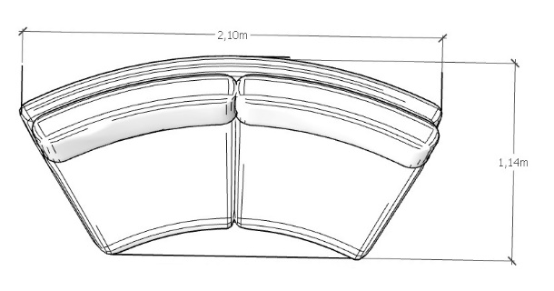
 | Modulo (2Ass:105 - S/Br) | 2.10 | 0.95 | 0.00 | 0.93 | 14.20 | 5,250 | 5,385 | 5,598 | 5,791 | 6,004 | 6,216 | 6,429 | 6,796 | 7,395
 | Modulo (2Ass:115 - S/Br) | 2.30 | 0.95 | 0.00 | 0.93 | 15.30 | 5,507 | 5,654 | 5,884 | 6,094 | 6,324 | 6,554 | 6,784 | 7,182 | 7,831
 | Modulo (2Ass:125 - S/Br) | 2.50 | 0.95 | 0.00 | 0.93 | 16.40 | 5,762 | 5,920 | 6,168 | 6,393 | 6,641 | 6,889 | 7,137 | 7,565 | 8,264
 |  |  |  | 0.00
 | Modulo (2Ass:085 - 1Br:025) | 1.95 | 0.95 | 0.00 | 0.93 | 10.60 | 4,875 | 4,973 | 5,128 | 5,268 | 5,423 | 5,577 | 5,732 | 5,999 | 6,434
 | Modulo (2Ass:095 - 1Br:025) | 2.15 | 0.95 | 0.00 | 0.93 | 11.50 | 5,147 | 5,255 | 5,424 | 5,577 | 5,746 | 5,916 | 6,085 | 6,377 | 6,853
 | Modulo (2Ass:105 - 1Br:025) | 2.35 | 0.95 | 0.00 | 0.93 | 12.40 | 5,396 | 5,513 | 5,696 | 5,863 | 6,047 | 6,230 | 6,414 | 6,731 | 7,248
 | Modulo (2Ass:115 - 1Br:025) | 2.55 | 0.95 | 0.00 | 0.93 | 13.30 | 5,671 | 5,797 | 5,995 | 6,175 | 6,374 | 6,572 | 6,770 | 7,112 | 7,670
 | Modulo (2Ass:125 - 1Br:025) | 2.75 | 0.95 | 0.00 | 0.93 | 14.20 | 5,915 | 6,050 | 6,262 | 6,456 | 6,668 | 6,881 | 7,093 | 7,460 | 8,059
 |  |  |  | 0.00
 | Modulo Curvo | 1.90 | 1.14 | 0.00 | 0.93 | 11.05 | 4,418 | 4,521 | 4,683 | 4,830 | 4,992 | 5,154 | 5,315 | 5,595 | 6,051
 | Modulo Curvo | 2.10 | 1.14 | 0.00 | 0.93 | 11.90 | 4,690 | 4,802 | 4,977 | 5,137 | 5,312 | 5,488 | 5,663 | 5,966 | 6,461
 | Modulo Curvo | 2.30 | 1.14 | 0.00 | 0.93 | 12.75 | 5,219 | 5,340 | 5,529 | 5,701 | 5,890 | 6,079 | 6,268 | 6,595 | 7,128
 |  |  |  | 0.00
ESTOFADO ZENITH | Descrição | Larg | Prof | PA | Altura | Tecido | G0 | G1 | G2 | G3 | G4 | G5 | G6 | G7 | G8
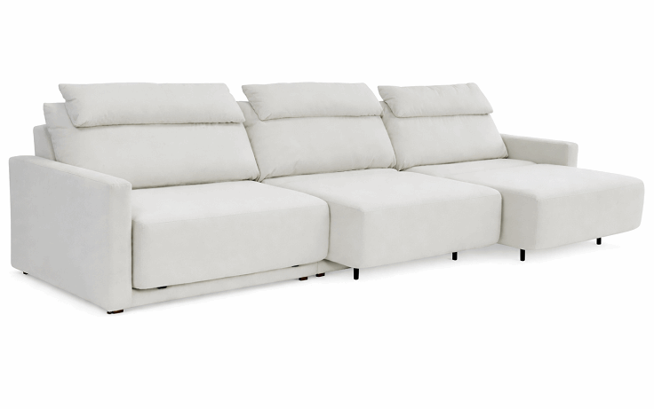
 | Módulo (1Ass:090 - S/br) | 0.90 | 1.04 | 1.56 | 1.00 | 8.00 | 2,192 | 2,257 | 2,360 | 2,454 | 2,557 | 2,660 | 2,763 | 2,941 | 3,232
 | Módulo (1Ass:100 - S/br) | 1.00 | 1.04 | 1.56 | 1.00 | 8.40 | 2,341 | 2,410 | 2,519 | 2,618 | 2,727 | 2,836 | 2,945 | 3,133 | 3,441
 | Módulo (1Ass:110 - S/br) | 1.10 | 1.04 | 1.56 | 1.00 | 8.80 | 2,488 | 2,561 | 2,676 | 2,780 | 2,895 | 3,010 | 3,125 | 3,323 | 3,647
 |  |  |  | 0.00
 | Braço 012 | 0.12 | 1.00 | 0.00 | 0.60 | 3.30 | 317 | 338 | 372 | 403 | 437 | 471 | 505 | 563 | 659
 |  |  |  | 0.00
 | MECANISMO 1 ASS | 1.00 | 1.00 | 0.00 |  | 1.00 | 1,860 | ACRESCENTAR ESTE VALOR PARA 1 ASSENTO (NÃO SE APLICA DESCONTO)
 | MECANISMO 2 ASS | 1.00 | 1.00 | 0.00 |  | 1.00 | 3,540 | ACRESCENTAR ESTE VALOR PARA 2 ASSENTO (NÃO SE APLICA DESCONTO)
OBS: DISPONÍVEL APENAS COM AUTOMAÇÃO | MECANISMO 3 ASS | 1.00 | 1.00 | 0.00 |  | 1.00 | 4,802 | ACRESCENTAR ESTE VALOR PARA 3 ASSENTO (NÃO SE APLICA DESCONTO)
 |  |  |  | 0.00

Karam´s Poltronas
TABELA POLTRONAS 2026
LÍQUIDA
 |  |  |  |  |  |  |  |  |  |  |  |  | REVISÃO | 2026-07-31

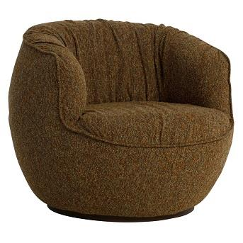
POLTRONA ALENTO | Descrição | Larg | Prof | Altura | Tecido | G0 | G1 | G2 | G3 | G4 | G5 | G6 | G7 | G8
 | Poltrona | 0.90 | 0.93 | 0.77 | 4.80 | 1,851 | 1,889 | 1,950 | 2,005 | 2,066 | 2,126 | 2,187 | 2,292 | 2,463

PEÇA ASSINADA DESIGN: | OBS: BASE GIRATÓRIA
JOÃO V. DEMELE
POLTRONA DENGO | Descrição | Larg | Prof | Altura | Tecido | G0 | G1 | G2 | G3 | G4 | G5 | G6 | G7 | G8
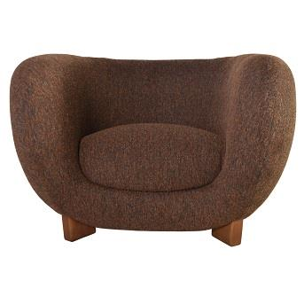
 | Poltrona | 1.16 | 1.05 | 0.78 | 7.50 | 3,345 | 3,422 | 3,543 | 3,653 | 3,775 | 3,896 | 4,017 | 4,227 | 4,568

PEÇA ASSINADA DESIGN: | OBS: PÉ EM MADEIRA
JOÃO V. DEMELE
POLTRONA KENJI | Descrição | Larg | Prof | Altura | Tecido | G0 | G1 | G2 | G3 | G4 | G5 | G6 | G7 | G8
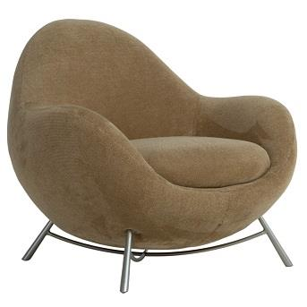
 | Poltrona | 0.94 | 0.87 | 0.81 | 4.70 | 2,210 | 2,262 | 2,345 | 2,420 | 2,502 | 2,584 | 2,666 | 2,808 | 3,040

PEÇA ASSINADA DESIGN: | OBS: BASE EM METAL
JOÃO V. DEMELE
POLTRONA MUSH | Descrição | Larg | Prof | Altura | Tecido | G0 | G1 | G2 | G3 | G4 | G5 | G6 | G7 | G8
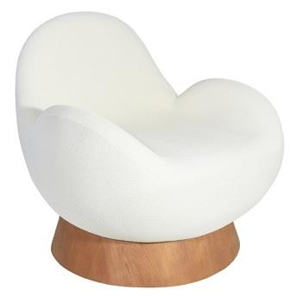
 | Poltrona Giratória | 0.85 | 0.92 | 0.85 | 4.30 | 3,390 | 3,426 | 3,483 | 3,536 | 3,593 | 3,650 | 3,708 | 3,807 | 3,968

PEÇA ASSINADA DESIGN: | OBS: BASE REVESTIDA EM LÂMINA NATURAL
ESTUDIO GALHO
POLTRONA MUSH (MALHA) | Descrição | Larg | Prof | Altura | Tecido | G15
 | Poltrona Giratória | 0.85 | 0.92 | 0.82 | 5.80 | 4,854

PEÇA ASSINADA DESIGN: | OBS: BASE REVESTIDA EM LÂMINA NATURAL
ESTUDIO GALHO
POLTRONA SEMENTE | Descrição | Larg | Prof | Altura | Tecido | G0 | G1 | G2 | G3 | G4 | G5 | G6 | G7 | G8
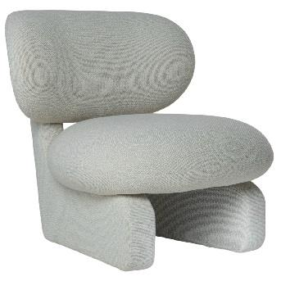
 | Poltrona | 0.84 | 0.93 | 0.82 | 5.80 | 2,989 | 3,060 | 3,170 | 3,271 | 3,382 | 3,493 | 3,603 | 3,795 | 4,107

PEÇA ASSINADA DESIGN:
JOÃO V. DEMELE

Karam´s Puff e Almofadas
TABELA PUFF E ALMOFADA 2026
LÍQUIDA
 |  |  |  |  |  |  |  |  |  |  |  |  | REVISÃO | 2026-07-31

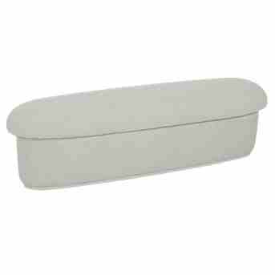
BANCO TOAD | Descrição | Larg | Prof | Altura | Tecido | G0 | G1 | G2 | G3 | G4 | G5 | G6 | G7 | G8
 | Banco | 1.60 | 0.45 | 0.45 | 4.80 | 1,155 | 1,188 | 1,240 | 1,288 | 1,340 | 1,392 | 1,444 | 1,535 | 1,682

 | Puff | 0.58 | 0.50 | 0.45 | 3.40 | 562 | 583 | 616 | 646 | 679 | 712 | 745 | 802 | 895

PEÇA ASSINADA DESIGN:
JOÃO V. DEMELE
BANCO TORUS | Descrição | Larg | Prof | Altura | Tecido | G0 | G1 | G2 | G3 | G4 | G5 | G6 | G7 | G8
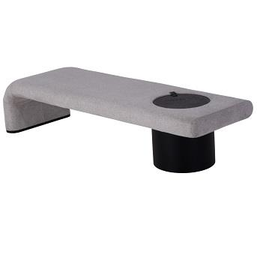
 | Banco | 1.70 | 0.60 | 0.46 | 4.10 | 2,817 | 2,857 | 2,920 | 2,976 | 3,039 | 3,101 | 3,163 | 3,271 | 3,447
 | Banco | 1.80 | 0.60 | 0.46 | 4.20 | 2,874 | 2,915 | 2,979 | 3,038 | 3,102 | 3,167 | 3,231 | 3,342 | 3,524
 | Banco | 1.90 | 0.60 | 0.46 | 4.30 | 2,931 | 2,973 | 3,039 | 3,100 | 3,166 | 3,232 | 3,299 | 3,414 | 3,601

PEÇA ASSINADA DESIGN:
LUCIANO SANTELLI

Karam´s Camas
TABELA ESTOFADOS 2026
LÍQUIDA
 |  |  |  |  |  |  |  |  |  |  |  |  | REVISÃO | 2026-07-31

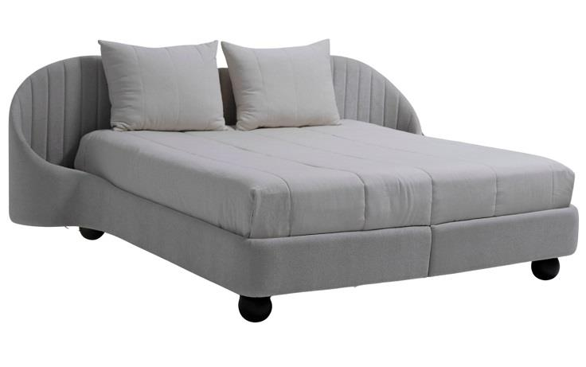
CAMA KAORI | Descrição | Larg | Prof | Altura | Tecido | G0 | G1 | G2 | G3 | G4 | G5 | G6 | G7 | G8
 | King Size | 2.80 | 2.18 | 1.05 | 18.20 | 6,472 | 6,635 | 6,893 | 7,127 | 7,385 | 7,642 | 7,900 | 8,344 | 9,070

 | Mini totem | 1.00 | 1.00 |  | 1.00 | 384 | 384 | 384 | 384 | 384 | 384 | 384 | 384 | 384

OBS: PÉ EM MADEIRA

